Sheet1
画面仕様
画面番号

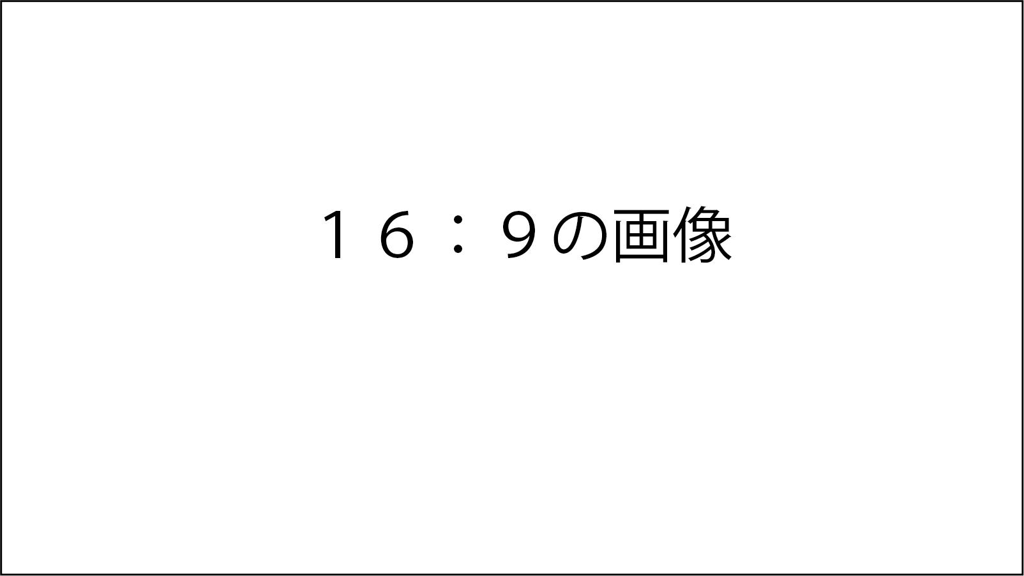
レイアウト図
 | No. | ラベル | 画面部品の種類 | 表示範囲 | 備考
 | 1
 | 2
 | 3
 | 4
 | 5
 | 6
 | 7
 | 8
 | 9
 | 10
 | 11
 | 12
 | 13

ユーザー操作手順
1: 2: 3: 4: 5:

